Hướng dẫn nhập
Hướng dẫn nhập thông tin nhân sự:
1. Nhà thầu tải file mẫu trên hệ thống: (theo chỉ dẫn)
Login Nhà thầu-> Hồ sơ năng lực -> Nhân sự chủ chốt -> Import excel -> Maubieunhansuchuchot.xlsx

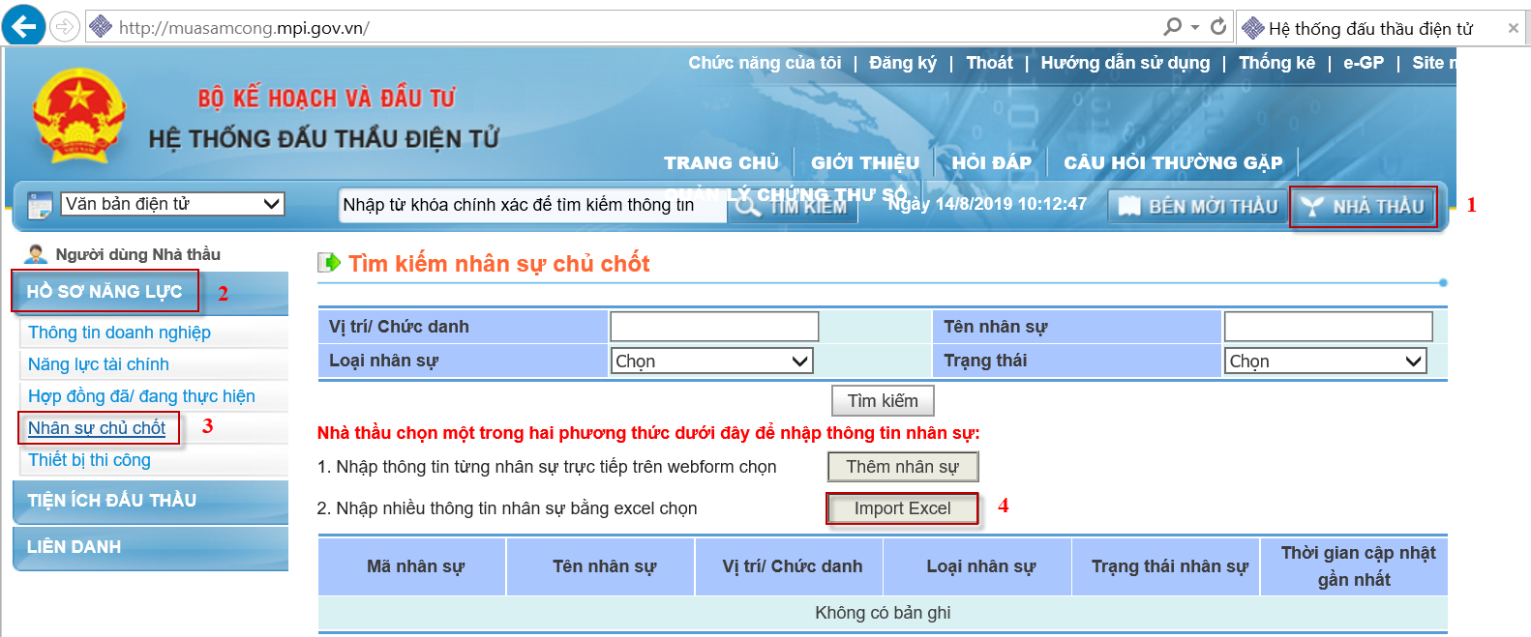

2. Nhà thầu nhập thông tin nhân sự tại File excel (tối đa 30 nhân sự )
Nhập dữ liệu tại sheet : Thông tin nhân sự
 | NT nhập từ dòng thứ 3 (Các trường * là bắt buộc nhập)
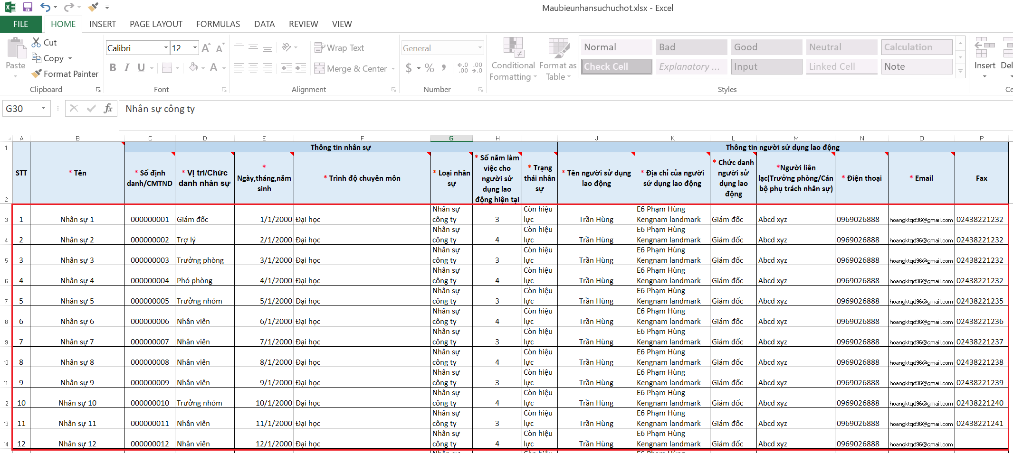

Tiếp theo nhập dữ liệu tại sheet: Kinh nghiệm chuyên môn nhân sự
 | NT nhập chính xác Số định danh/ CMTND từ sheet Thông tin nhân sự. Hệ thống căn cứ vào thông tin này để import dữ liệu
đúng với tên nhân sự, do vậy NT cần chú ý nhập chính xác.
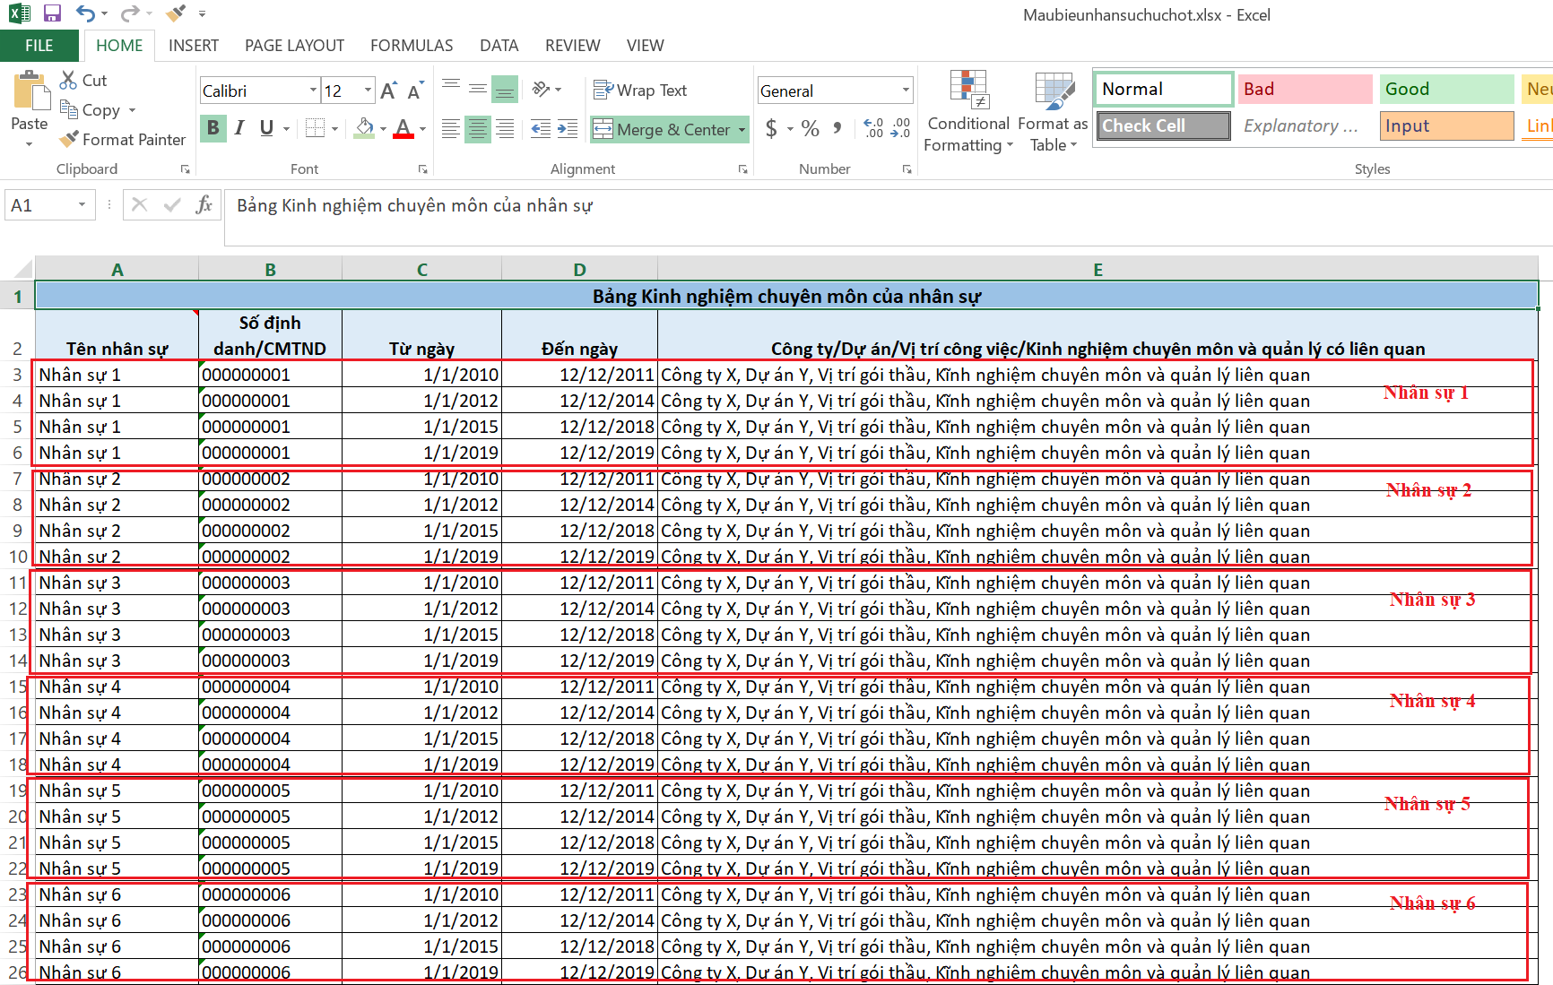

Sau khi hoàn thiện đầy đủ 2 sheet NT lưu lại file và thực hiện import nhân sự lên hệ thống để hoàn thành
3. Nhà thầu Import thông tin nhân sự
Nhà thầu chọn browse để tìm file excel đã lưu. Chọn file.
Chọn Cập nhật thông tin nhân sự để hoàn tất

Trường hợp không thể import thông tin thành công Nhà thầu liên hệ hotline: 1900.6126 để được hỗ trợ

